Info
Indicazione sulle denominazioni complete delle righe

Le denominazioni delle righe sono a volte molto abbreviate affinché, se necessario, il rapporto di base possa essere stampato in un formato più compatto.
Per visualizzare le denominazioni complete delle righe, utilizzi per favore le righe con il "+" nel bordo in alto, situate nell'angolo tutto a sinistra e chiuda le colonne di cui non ha bisogno.
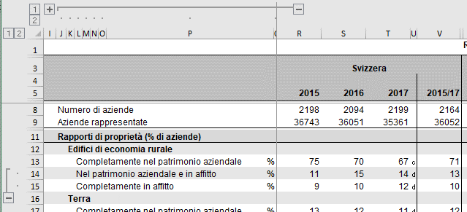

Procedimento per ridurre il numero di righe per una migliore visualizzazione

Chiusura delle righe
1° passo: cliccare sulla riga 1 nel bordo sinistro della pagina. | Fine.

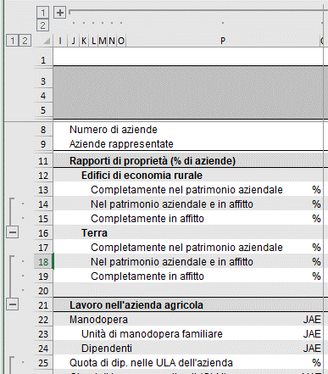

Aprire le righe
1° passo: cliccare sulla riga 2 nel bordo sinistro della pagina. | Fine.
